data_casino
Oefening 9

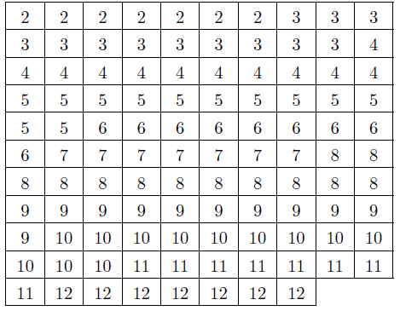
2 | 2 | 2 | 2 | 2 | 2 | 2 | 3 | 3 | 3
3 | 3 | 3 | 3 | 3 | 3 | 3 | 3 | 3 | 4
4 | 4 | 4 | 4 | 4 | 4 | 4 | 4 | 4 | 4
5 | 5 | 5 | 5 | 5 | 5 | 5 | 5 | 5 | 5
5 | 5 | 6 | 6 | 6 | 6 | 6 | 6 | 6 | 6
6 | 7 | 7 | 7 | 7 | 7 | 7 | 7 | 8 | 8
8 | 8 | 8 | 8 | 8 | 8 | 8 | 8 | 8 | 8
9 | 9 | 9 | 9 | 9 | 9 | 9 | 9 | 9 | 9
9 | 10 | 10 | 10 | 10 | 10 | 10 | 10 | 10 | 10
10 | 10 | 10 | 11 | 11 | 11 | 11 | 11 | 11 | 11
11 | 12 | 12 | 12 | 12 | 12 | 12 | 12

Frequentietabel_casino
Staafdiagram en frequentiepolygoonCasino
 | frequentie, ni
2 | 7 | 7
3 | 12 | 12
4 | 11 | 11
5 | 12 | 12
6 | 9 | 9
7 | 7 | 7
8 | 12 | 12
9 | 11 | 11
10 | 12 | 12
11 | 8 | 8
12 | 7 | 7
waarden, xi | frequentie, ni | rel. freq, fi | cum. Freq, cni | cum. Rel. freq., cfi

2 | 7 | 0.065 | 7 | 0.065
3 | 12 | 0.111 | 19 | 0.176
4 | 11 | 0.102 | 30 | 0.278
5 | 12 | 0.111 | 42 | 0.389
6 | 9 | 0.083 | 51 | 0.472
7 | 7 | 0.065 | 58 | 0.537
8 | 12 | 0.111 | 70 | 0.648
9 | 11 | 0.102 | 81 | 0.750
10 | 12 | 0.111 | 93 | 0.861
11 | 8 | 0.074 | 101 | 0.935
12 | 7 | 0.065 | 108 | 1.000

 | 108 | 1

variantie | 9.2398753894
std | 3.0397163337

